Sheet1
1、访问修饰符
 | public
 | private |  | 私人的 |  | 1 | banji | 1班 | 类变量 | 1
 | protected |  |  |  |  |  |  |  |  | 类方法
 | 默认、缺省——不写

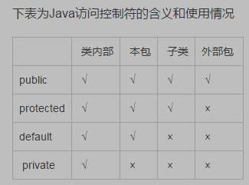
 |  |  |  |  |  | s

 |  |  |  |  | 2 | name
 |  |  |  |  |  | age
 |  |  |  |  |  | id |  | 实例变量
 |  |  |  |  |  | gender |  |  | 3 | 实例方法

 | Student s = new Student();
 | s.gotoSchool()

 | 实例变量可以用在实例方法中吗
 | 实例变量可以用在类方法吗？
 | 类变量可以用在实例方法中吗？
 | 类变量可以用在类方法中吗？

2、类和类库
 | java提供了很多系统类，每个系统类都提供一定的功能，供我们调用——慢慢积累这些类的用法
 | 这些类是不同开发人员设计的，所以难免会出现重名现象——用户调用时会发生问题
 | 把重名的类放入不同的包

 | 代码中用到某个系统类，需要首先导入该类，使用import关键字导入
 | import java.util.Scanner;
 | import java.util.*; |  |  | 星号是代表包内所有类
 | 其中java.lang包是默认导入的

3、Math
 | 两个常量
 | 方法
 |  | random
 |  | max
 |  | min
 |  | abs
 |  | pow
 |  | sqrt

4、重载
 | 两个方法同名不同参即构成重载
 | 不同参指的是：参数的个数、类型、顺序有一个不同即可
 | 调用该方法时，根据参数能够找出要调用的方法即可

